Matriz de Riesgos
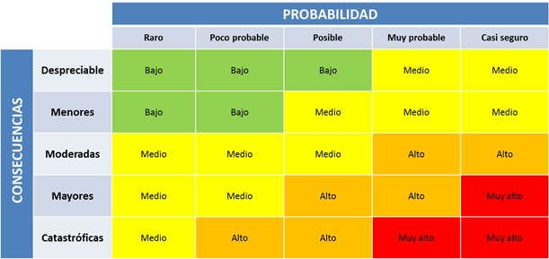
Consecutivo | Descripción Riesgo | Tipo de Riesgo | Release | Probabilidad de ocurrencia | Impacto | Riesgo | Acción | Plan de Acción
R-001 | Posible caída del servidor | Proyecto | 1 | 2 | 5 |  | Mitigar | Implementación de un servidor de respaldo que esté disponible para reducir el tiempo de inactividad en caso de que ocurra una falla del servidor principal
R-002 | Posible bloqueo de la dirección IP desde la cual se realizan las pruebas | Proyecto | 1 | 3 | 5 |  | contener | Usar una VPN para generar una nueva IP en la que se puedan realizar las pruebas
R-003 | Retrasos en la adquisición o configuración de herramientas y recursos necesarios para el proyecto | Proyecto | 1 | 3 | 4 |  | Mitigar | Establecer un plan de adquisición y configuración de herramientas y recursos con plazos claros y realistas, y tener un equipo de soporte técnico disponible para manejar los problemas de configuración.
R-004 | Cambios en los requisitos del cliente que pueden afectar el alcance del proyecto. | Proyecto | 1 | 2 | 4 |  | Mitigar | Mantener una comunicación constante con el cliente para asegurarse de que se estén cumpliendo sus requisitos y para estar al tanto de cualquier cambio en los mismos.
R-005 | Inestabilidad en el servicio de un tercero | Proyecto | 1 | 2 | 5 |  | Mitigar | Realizar una evaluación exhaustiva de los servicios de terceros antes de su adquisición, y establecer acuerdos claros con los proveedores que establezcan plazos de respuesta en caso de interrupciones del servicio.
R-006 | Falta de un entorno de pruebas adecuadas para el contexto del proyecto | Proyecto | 1 | 2 | 3 |  | Mitigar | Establecer un entorno de pruebas adecuado para el contexto del proyecto, y realizar pruebas exhaustivas antes de la implementación en producción.
R-007 | Cierre de las aerolineas | Proyecto | 1 | 1 | 5 |  | Asumir | Si no hay negocio, no hay razón de que exista una página para un negocio inexistente
R-008 | Perdida o vencimiento de credenciales de acceso a los servicios. | Proyecto | 1 | 2 | 4 |  | Mitigar | Tener un registro de las credenciales de acceso y un plan de renovamiento de las mismas
R-009 | Problemas en la navegación y la usabilidad de la página web | Producto | 1 | 4 | 4 |  | Mitigar | Realizar pruebas de usabilidad con usuarios reales para identificar posibles problemas de navegación y usabilidad.
R-010 | Inestabilidad en el manejo de excepciones que pueden provocar interrupciones en la ejecución del programa | Producto | 1 | 4 | 4 |  | Mitigar | Realizar pruebas de aceptación para asegurarse de que se manejan adecuadamente todas las excepciones.
R-011 | Ventanas emergentes que imposibiliten la interacción con la UI de la pagina despegar.com | Producto | 1 | 4 | 4 |  | Mitigar | Usar configuraciones de bloqueo de ventanas emergentes y acciones de cierre de ventanas emergentes durante la automatización
R-012 | Incompatibilidad de la automatización con los navegadores seleccionados | Producto | 1 | 3 | 4 |  | Mitigar | Usar un adminitrador de Drivers de distintos navegadores
R-013 | Incompatibilidad de la automatización con distintos dispositivos | Producto | 1 | 3 | 5 |  | Contener | Realizar pruebas en diferentes dispositivos para garantizar la compatibilidad de la automatización
R-014 | Inestabilidad en el procesamiento de pagos que puedan resultar en la pérdida de transacciones | Producto | 1 | 5 | 5 |  | Asumir | Contemplar la espera de estabilización de las opciones pago
R-015 | Inestabilidad en el proceso de facturación que puedan resultar en la generación de facturas incorrectas | Producto | 1 | 3 | 4 |  | Asumir | Implementar medidas para verificar la presición de la información de facturación antes de emitir las facturas
R-016 | Agotamiento de tiquetes en vuelos especificos | Producto | 1 | 3 | 4 |  | Asumir | Monitorear la disponibilidad de los tiquetes del vuelo específico
R-017 | Incumplimiento de normas de protección de datos personales | Producto | 1 | 3 | 4 |  | Contener | Establecer una politica de protección de datos personales para la base de datos personales de prueba
R-018 | Incapacidad para procesar los datos ingresados correctamente | Producto | 1 | 4 | 3 |  | Contener | Comprobar los mensajes de alerta de información incorrecta al enviar los valores de prueba
R-019 | Inestabilidad en la confirmación de la reserva | Producto | 1 | 2 | 4 |  | Asumir | Comprobar que se muestren los mensajes de confirmación de reserva

